Worksheet
 |  |  |  |  | 8 (812) 565 05 34 |  |  | sales@miniworks.ru
 |  |  |  |  | Нижний Новгород |  |  | отдел продаж
 |  |  | Адрес |  |  |  |  | Режим работы
 |  |  | Нижний Новгород |  |  |  |  | Пн – Пт: с 8:00 до 18:00
12ТЧЭ
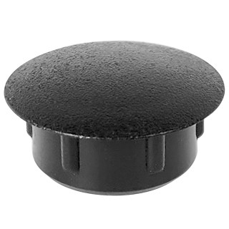 |  | 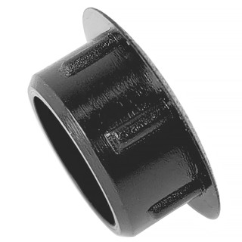 |  | 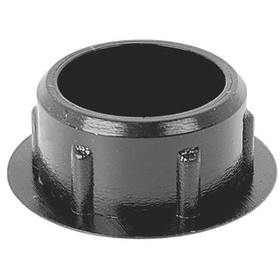 |  | 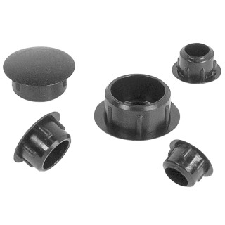
Артикул |  | Цвет |  | от 10000 | от 5000 | от 1000 | от 500 | от 100 | розница | Наличие на 03.08.2026
12ТСНЭ |  | синий |  | 1.08р. | 1.20р. | 1.56р. | 2.16р. | 2.76р. | 6.00р. | —
12ТБЭ |  | белый (RAL 9003) |  | 1.08р. | 1.20р. | 1.56р. | 2.16р. | 2.76р. | 6.00р. | 276316
12ТТКЭ |  | коричневый (RAL 8019) |  | 1.08р. | 1.20р. | 1.56р. | 2.16р. | 2.76р. | 6.00р. | 62539
12ТЧЭ |  | черный (RAL 9005) |  | 0.90р. | 1.00р. | 1.30р. | 1.80р. | 2.30р. | 5.00р. | 240778
12ТССЭ |  | серый (RAL 7040) |  | 1.08р. | 1.20р. | 1.56р. | 2.16р. | 2.76р. | 6.00р. | 85371
12ТТСЭ |  | серый (RAL 7001) |  | 1.08р. | 1.20р. | 1.56р. | 2.16р. | 2.76р. | 6.00р. | 68401
12ТЖЭ |  | желтый (RAL 1023) |  | 1.08р. | 1.20р. | 1.56р. | 2.16р. | 2.76р. | 6.00р. | 10925
12ТЗЭ |  | зеленый (RAL 6035) |  | 1.08р. | 1.20р. | 1.56р. | 2.16р. | 2.76р. | 6.00р. | —
12ТКЧЭ |  | коричневый (RAL 8003) |  | 1.08р. | 1.20р. | 1.56р. | 2.16р. | 2.76р. | 6.00р. | 39704
12ТТБЭ |  | бежевый (RAL 1019) |  | 1.08р. | 1.20р. | 1.56р. | 2.16р. | 2.76р. | 6.00р. | 13833
12ТСБЭ |  | бежевый (RAL 1001) |  | 1.08р. | 1.20р. | 1.56р. | 2.16р. | 2.76р. | 6.00р. | 44757
12ТВШЭ |  | вишня (RAL 8001) |  | 1.08р. | 1.20р. | 1.56р. | 2.16р. | 2.76р. | 6.00р. | —
12ТОРЭ |  | орех (RAL 8000) |  | 1.08р. | 1.20р. | 1.56р. | 2.16р. | 2.76р. | 6.00р. | 58937
12ТМХЭ |  | махагон (RAL 8012) |  | 1.08р. | 1.20р. | 1.56р. | 2.16р. | 2.76р. | 6.00р. | 15969
12ТДБЭ |  | дуб (RAL 8014) |  | 1.08р. | 1.20р. | 1.56р. | 2.16р. | 2.76р. | 6.00р. | 35541
12ТСОЭ |  | сосна (RAL 1034) |  | 1.08р. | 1.20р. | 1.56р. | 2.16р. | 2.76р. | 6.00р. | 15328
12ТКДЭ |  | кр.дерево (RAL 8015) |  | 1.08р. | 1.20р. | 1.56р. | 2.16р. | 2.76р. | 6.00р. | —
12ТБДЭ |  | бордо |  | 1.08р. | 1.20р. | 1.56р. | 2.16р. | 2.76р. | 6.00р. | 7775
12ТККЭ |  | кр.кирпич |  | 1.08р. | 1.20р. | 1.56р. | 2.16р. | 2.76р. | 6.00р. | —
12ТБКЭ |  | бук (RAL 1011) |  | 1.08р. | 1.20р. | 1.56р. | 2.16р. | 2.76р. | 6.00р. | 18482
 | Все цены указаны в рублях и включают в себя НДС. Все цены указаны при условии 100% предоплаты и действительны в течение 5 дней. Все цены указаны при условии самовывоза продукции со склада в г. Нижний Новгород (для иногородних клиентов доставка до склада ТК в г. Нижний Новгород бесплатна). Все цены указаны за стандартный цвет для каждого вида изделия (изменение цвета на любой из предлагаемой палитры +20% к стоимости, изменение цвета на любой по системе RAL +50% к стоимости). О возможных сроках поставки заказного товара, необходимо уточнять заранее

